信用交易
融资融券市场交易数据统计（20221101）

标的证券 | 融资融券余额（亿元） | 融资余额（亿元） | 融券余额（亿元） | 融资买入额（亿元） | 融资融券规模变化（亿元） | 融资余额增幅(‰) | 融券余额增幅(%)
统计数据 | 15,529.54 | 14,464.36 | 1,065.17 | 667.52 | 62.79 | 2.51 | 2.56
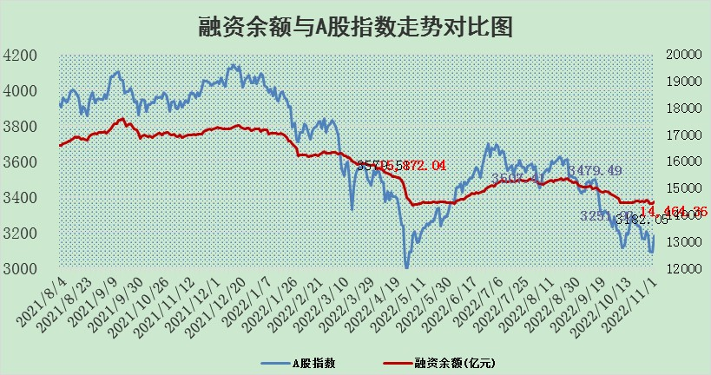

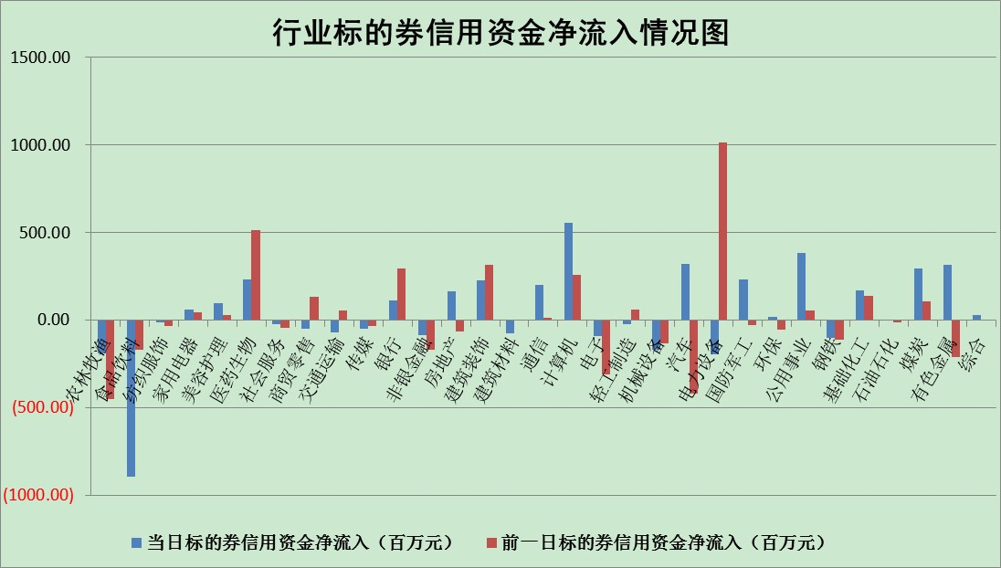

标的基金代码 | 标的基金简称 | 融资余额/市值(%) | 融资余额增幅(%) | 融资买入额/成交金额(%) | （融资余额净增额-融券余额净增额）/市值(‱) | 融券余额降幅(%) | ABS[（融资余额净增额-融券余额净增额）/市值净增额-1](%)
159902 | 华夏中小板ETF | 0.00 | 0.00 | 0.00 | 0.00 | 0.00 | 100.00
159915 | 易方达创业板ETF | 2.23 | -4.63 | 765407.51 | -10.88 | -0.11 | 103.39
159919 | 嘉实沪深300ETF | 5.65 | 0.27 | 0.91 | 1.57 | 0.24 | 99.58
159920 | 华夏恒生ETF | 84.05 | -0.22 | 5.24 | -18.32 | -5.78 | 103.86
159922 | 嘉实中证500ETF | 0.38 | 4.47 | 167.89 | -17.37 | -3.24 | 106.68
159925 | 南方沪深300ETF | 0.03 | -1.59 | 0.01 | -0.05 | 0.00 | 100.02
159928 | 消费ETF | 1.00 | -1.65 | 12.50 | -2.25 | -5.76 | 100.42
159934 | 易方达黄金ETF | 473.87 | -0.06 | 10.76 | -27.73 | 0.00 | 1145.71
159939 | 全指信息技术ETF | 0.94 | 5.79 | 43.70 | 5.75 | 8.49 | 95.34
159940 | 全指金融地产ETF | 0.51 | -2.07 | 0.00 | -1.08 | 0.00 | 100.47
159995 | 半导体芯片ETF | 1.97 | 2.96 | 268.64 | 2.40 | -19.32 | 97.24
159997 | 天弘中证电子ETF | 2.61 | 1.66 | 5.01 | 4.26 | -1.86 | 97.67
159998 | 天弘中证计算机主题ETF | 0.36 | -13.26 | 0.09 | -5.43 | 0.00 | 103.71
510050 | 华夏上证50ETF | 10.37 | -2.24 | 254.63 | -29.77 | -88.38 | 106.39
510180 | 华安上证180ETF | 0.55 | -0.35 | 1.03 | -0.21 | -3.42 | 100.06
510880 | 华泰柏瑞红利ETF | 0.25 | 2.71 | 0.46 | -0.59 | -99.78 | 100.22
510900 | 易方达恒生H股ETF | 151.71 | -0.27 | 9.47 | -40.85 | 0.00 | 108.07
511010 | 5年期国债ETF | 7.49 | 1.88 | 0.37 | 13.78 | 0.00 | 236.29
511380 | 可转债及可交换债券ETF | 19.02 | -0.79 | 1.67 | -15.10 | 0.00 | 113.12
512000 | 全指证券ETF | 7.53 | -0.94 | 14.12 | -8.29 | -2.94 | 103.59
512010 | 沪深300医药卫生ETF | 5.17 | 2.63 | 86.57 | 11.61 | -5.78 | 97.45
512070 | 沪深300非银ETF | 3.01 | -1.18 | 37.82 | -3.63 | -7.87 | 101.22
512400 | 南方中证申万有色金属ETF | 1.33 | -0.69 | 0.90 | -4.64 | -10.22 | 101.14
512580 | 广发中证环保产业ETF | 0.75 | -0.34 | 0.13 | -2.10 | -3.49 | 100.67
512660 | 国泰中证军工ETF | 3.02 | 7.56 | 39.16 | 18.27 | -4.83 | 116.26
512800 | 华宝中证银行ETF | 15.14 | -1.00 | 1.36 | -16.04 | -2.70 | 111.13
512980 | 广发中证传媒ETF | 2.18 | 0.30 | 46.77 | 0.64 | 0.00 | 99.80
515030 | 华夏中证新能源汽车ETF | 2.03 | 5.69 | 51.74 | 9.15 | -9.79 | 97.85
515050 | 华夏中证5G通信主题ETF | 1.88 | -0.07 | 56.87 | -0.24 | -2.10 | 100.12
515070 | 华夏中证人工智能ETF | 1.54 | -1.90 | 1.28 | -2.99 | 0.00 | 101.70
标的股票比较指标 |  | 融资余额/流通A股市值(%) | 融资余额增幅(%) | 融资买入额/成交金额(%) | （融资余额净增额-融券余额净增额）/流通A股市值(‱) | 融券余额降幅(%) | ABS[（融资余额净增额-融券余额净增额）/流通A股市值净增额-1](%)
前十名标的个股 |  | 仁东控股 | 中欣氟材 | 华达科技 | 永信至诚 | 赛力斯 | 精测电子
 |  | 炬芯科技 | 明泰铝业 | 广西广电 | 维康药业 | 史丹利 | 普冉股份
 |  | 数码视讯 | 海南椰岛 | 包钢股份 | 美好医疗 | 京源环保 | 中新赛克
 |  | 全柴动力 | 新产业 | 中再资环 | 数字政通 | 三川智慧 | 科德数控
 |  | 福星股份 | 银河电子 | 广电网络 | 侨源股份 | 景兴纸业 | 德固特
 |  | 蒙草生态 | 动力源 | 中欣氟材 | 中欣氟材 | 顺灏股份 | 青达环保
 |  | 德邦科技 | 炬华科技 | 万通发展 | 软通动力 | 泸天化 | 侨源股份
 |  | 亚通股份 | 振东制药 | 天宸股份 | 南天信息 | 德美化工 | 惠泰医疗
 |  | 司尔特 | 蔚蓝锂芯 | 力合科创 | 星环科技 | 恒润股份 | 康为世纪
 |  | 中体产业 | 抚顺特钢 | 露笑科技 | 炬华科技 | 瑞斯康达 | 榕基软件
后十名标的个股 |  | 中铝国际 | 郑州银行 | 华灿光电 | 新风光 | 卓锦股份 | 蒙泰高新
 |  | 岱美股份 | 盐津铺子 | 南威软件 | 三旺通信 | 中铝国际 | 永信至诚
 |  | 盐津铺子 | 集友股份 | 辽宁能源 | 长阳科技 | 成大生物 | 嘉应制药
 |  | 中国广核 | 中钢天源 | 中青宝 | 快可电子 | 海南椰岛 | 翱捷科技
 |  | 金安国纪 | 三诺生物 | 美利云 | 威腾电气 | 纽威数控 | 恒润股份
 |  | 山东出版 | 中科软 | 珠江股份 | 新点软件 | 盐津铺子 | 华宇软件
 |  | 景津装备 | 澳华内镜 | 阳光诺和 | 国新文化 | 映翰通 | 铜牛信息
 |  | 华铁应急 | 隆华科技 | 泛海控股 | 南网科技 | 浙江世宝 | 盛路通信
 |  | 国茂股份 | 鼎阳科技 | 蓝光发展 | 近岸蛋白 | 英搏尔 | 汉得信息
 |  | 新乳业 | 思科瑞 | 盐津铺子 | 澳华内镜 | TCL科技 | 天玑科技
说明：1.以上普通交易数据和信用交易数据皆以交易日收盘后数据为基准；2.上述标的证券总数据只计算标的证券市场总数据，不包括从标的证券中调出去标的证券数据，所以与交易所公布的总值略有不同； 3.上述行业采用申万一级行业分类；4.以上标的基金和标的个股中比较的6个指标值中：前5个（从左至右）为正向指标，值越大排名越靠前；第6个为逆向指标，值越小，排名越靠前；5.第6个指标中ABS[]表示求绝对值，其主要用于考量信用资金相对净流入对股价相对净变化的贡献程度；6.数据来源：wind，交易所。

